Tracker de Sustentabilidade
Adecoagro
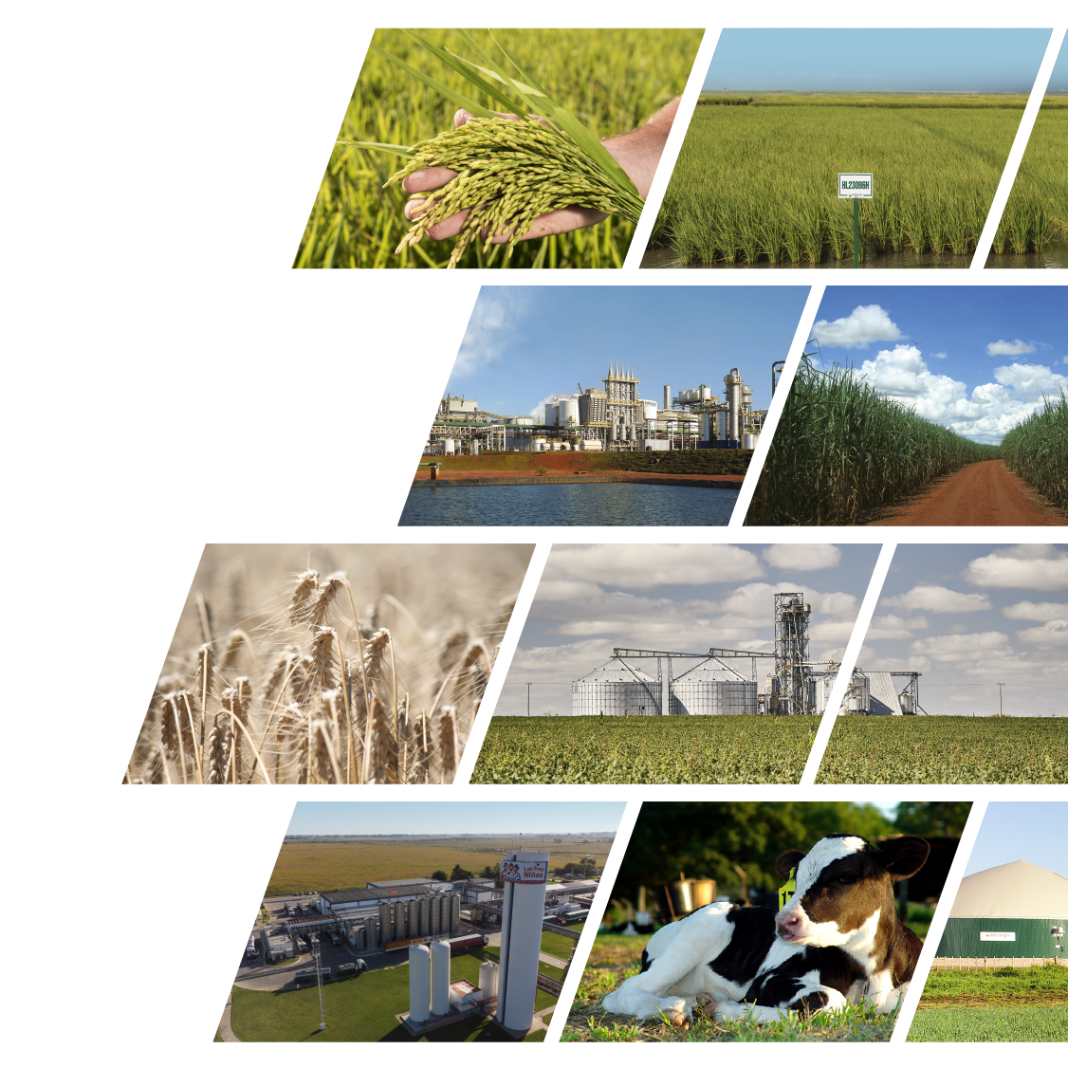

modelo de
desenvolvimento sustentável

Adecoagro Tracker de Sustentabilidade

Indicadores Financeiros e Operacionais | clique aqui.
Indicadores Ambientais | clique aqui.
Indicadores Sociais | clique aqui.
Indicadores de Governança | clique aqui.
Metas e Compromissos | clique aqui.
Nossas Políticas | clique aqui.
Nossas certificações | clique aqui.

Email: ir@adecoagro.com
Site: www.adecoagro.com

Dados atualizados em 21 de maio de 2025
Os dados desse tracker estão alinhados com a metodologia usada em nosso último Relatório Integrado (ano 2024)

Metas e Compromissos
NOSSAS METAS
 |  | ADECOAGRO METAS E COMPROMISSOS Para obter mais informações, consulte nosso Relatório Integrado 2024 (clique aqui)

Produzimos alimentos e energia renovável com foco na proteção do planeta, no cuidado das pessoas e num modelo de governança transparente. Como parte de nosso modelo de negócios sustentável, definimos as seguintes metas e compromissos:

META INTENSIDADE DE CARBONO | META DIVERSIDADE DE GÊNERO | COMPROMISSO DE INTENSIDADE DE ÁGUA

-20 %
meta de redução da intensidade de carbono até 2030
25%
participação das mulheres em cargos de liderança até 2030
 |  | Como uma empresa de agronegócios, a água é essencial para nossa produção no campo, especialmente em nossas operações de arroz. Ela também está entre os 10 principais tópicos materiais da Adecoagro. Por esse motivo, estamos continuamente buscando maneiras de melhorar a eficiência e otimizar o uso desse recurso. Há anos, temos adotado tecnologias avançadas de irrigação e continuamos a expandir essas práticas pelos hectares de nossos campos de arroz. Essas tecnologias nos permitiram reduzir o consumo de água na irrigação em até 30%. Nosso desejo de eficiência e gestão ambiental nos leva a adotar soluções inovadoras que minimizem ainda mais nossa pegada hídrica. Conforme descrito em nossa Política Ambiental, continuamos comprometidos com a prevenção da poluição da água e com a promoção do uso responsável desse recurso vital

Ano-base: 2021 Ano-meta: 2030 | Ano-meta: 2030
IC 2021: 0.309 IC 2030: 0.241
Intensidade de carbono (IC): emissões líquidas em relação à produção total da empresa | Diversidade de gênero: participação de mulheres em cargos de liderança (%)
Escopo: emissões de escopos 1 & 2 líquidas de sequestros e remoções | Definição: os cargos de liderança incluem diretores, gerentes e supervisores
Metodologia: seguindo o GHG Protocol | Escopo: Toda a empresa - total de negócios e trabalhadores da Adecoagro
Carbono Orgânico do Solo: excluído | Progresso até o momento
Progresso até o momento | Diversidade de gênero 2024: 17%
IC 2024: 0,279 | Na Adecoagro, acreditamos firmemente que a formação de equipes diversificadas, a adoção de várias perspectivas e a valorização das contribuições individuais são fundamentais para impulsionar a inovação e o crescimento.
Observação: Esperamos uma tendência oscilante e decrescente na nossa intensidade de carbono para atingir a meta de 2030

Dados atualizados em 21 de maio de 2025

Políticas
Adecoagro

modelo de
desenvolvimento sustentável

Adecoagro: Políticas e compromissos
Clique aqui para acessar

Política | Data de publicação
Política de Saúde e Segurança no Trabalho | 11/29/2022
Política de Distribuição | 06/22/2022
Política de Diversidade e Inclusão | 06/15/2022
Política Ambiental | 06/08/2022
Política de Direitos Humanos | 06/01/2022
Política Integrada | 06/10/2021
Política de Qualidade e Segurança de Alimentos | 03/02/2021
Política de Bem-Estar Animal | 01/18/2021

Dados atualizados em 21 de maio de 2025

Certificações
Adecoagro

modelo de
desenvolvimento sustentável

Adecoagro: Principais Certificações
Clique aqui para acessar

Certificação | Operações | Negócios
OIA - Bem-Estar Animal | Fazenda Carmen (free stalls) | Leite
Bonsucro | Ivinhema e Angélica | Açúcar, etanol e energia
FSSC 22000 | Monte Alegre | Açúcar, etanol e energia
FSSC 22000 | Fábricas de processamento de laticínios Chivilcoy e Morteros | Leite
FSSC 22000 | Moinhos de Mercedes, San Salvador, Franck e Paso Dragon, e Fábrica de processamento de snacks de arroz (Pilarica) | Arroz
FSSC 22000 | Fábrica de processamento de Girassol | Grãos - girassol
BRCGS Segurança Alimentar | Fábrica de processamento de Amendoim | Grãos - amendoim
RenovaBio | Monte Alegre, Ivinhema, Angélica | Açúcar, etanol e energia
ISO 14.001 | Biodigestores | Leite
RTRS | Fazendas Abolengo, San Carlos e La Rosa (e outras fazendas arrendadas para o cultivo de soja) | Grãos - soja
Avaliação de Sustentabilidade Agrícola - Iniciativa de Agricultura Sustentável | Fazendas de amendoim, trigo, milho e arroz | Grãos - amendoim, trigo, milho Arroz
Halal | Monte Alegre | Açúcar, etanol e energia
Kosher | Monte Alegre, Fábrica de processamento de Girassol, Moinhos de San Salvador e Franck | Açúcar, etanol e energia, Arroz, Grãos (girassol)
Energia Verde | Monte Alegre, Ivinhema e Angélica | Açúcar, etanol e energia
Auditorías SMETA (de Sedex) | Fábrica de processamento de laticínios Chivilcoy, Fábricas de processamento de Girassol e Amendoim e Moinho Franck | Arroz, Leite, Grãos
Agricultura familiar | Monte Alegre | Açúcar, etanol e energia
Cefetra Certified Responsible Soya (CRS) | Fazenda de soja na Argentina | Grãos - soja
Mais Integridade | Monte Alegre, Ivinhema, Angelica | Açúcar, etanol e energia
Great Place To Work (GPTW) | Monte Alegre, Ivinhema, Angelica | Açúcar, etanol e energia

As certificações acima correspondem ao ano de 2024

